Sheet1
 |  |  |  | Viet Nam Electronics and Telecommunications Technology JSC

 |  |  |  | Add: No 2 Thanh Lam street, Bac Tu Liem District, Ha Noi
 |  |  |  | Phone : +84 4 36400767 Fax: +84 4 36400767.
 |  |  |  | Contact : info@vn-et.com
 |  |  |  | Website: http://www.vnetgps.vn
Bó dây VR102
2021-04-26

No | Name VNET | Part Number (VNET) | Part Number (Uni) | Description | Package | Brand | Quantity/PCB | Unit | Note
1 | VT_CONN_MMX2.5 2*4P | 1053081208 | 1053081208 | CONN HEADER SMD R/A 8POS 2.5MM | 1053081208 | Molex | 1 | PCS | 1053081208 Molex | Connectors, Interconnects | DigiKey
2 | VT_CONN_CRIMP24.26 | 1053001200 | 1053001200 |  | 1053001200 | Molex | 8 | PCS | 1053001200 Molex | Connectors, Interconnects | DigiKey

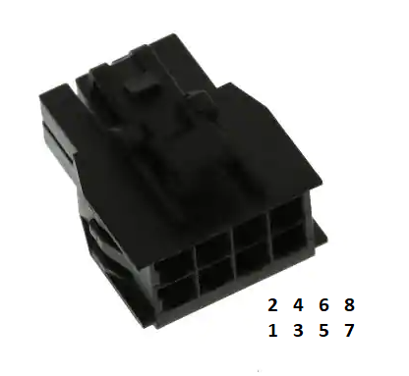
Mô tả
No | PIN Name | PIN description | Loại dây | Wire Colors | Length
1 | GND | Nối đất | 24AWG | Đen | 1 mét
2 | VIN | Điện áp vào chính | 24AWG | Đỏ | 1 mét
3 | ALT |  | 24AWG | Trắng | 1 mét
4 | ACC IN | Nối sau khoá | 24AWG | Vàng | 1 mét
5 | RX2 | RS232 RX | 24AWG | Xanh lá | 1 mét
6 | AIR | Chân điều hoà | 24AWG | Xanh dương | 1 mét
7 | TX2 | RS232 TX | 24AWG | Tím | 1 mét
8 | GND | Nối đất | 24AWG | Đen | 1 mét

